Sheet1
序号 | 问题类型 | 位置 | 问题详细描述 | 位置截图 | 记录人 | 状态
1 | BUG类 | 发单方门户：工作台 | 这两个按钮点击未跳转 |  | colin | 未修复
2 | BUG类 | 发单方门户：工作台 | 不能邀请接单 |  | colin | 未修复
3 | 需求迭代 |  | 数据是假数据 |  | colin | 未修复
4 | 需求迭代 |  | 数据是假数据 | 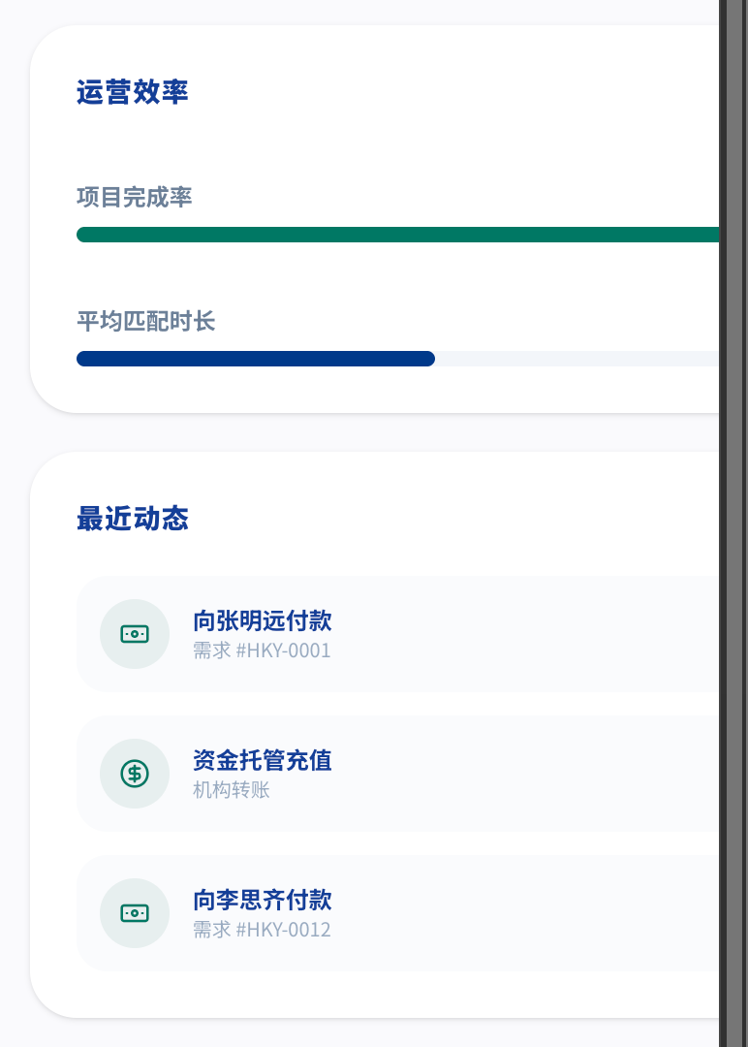 | colin | 未修复
5 | BUG类 | 发单方门户：OPC 人才库 | 没有新注册的用户 应该有新手 colin |  | colin | 未修复
6 | 需求迭代 | 社区：话题广场 | 都是假数据 话题没有详情面，不能分享 只有评论能添加 |  | colin | 未修复
7 | 需求迭代 | 社区：话题广场 | 后面的动态、热榜、活动都没有 |  | colin
8 | 需求迭代 | 接单吧：首页 | 上面的统计数据应该与当前用户相关 推荐的需求点击应该可以跳详情页 |  | colin | 未修复
9 | BUG类 | 接单吧：抢单 | 图标与字重叠 | 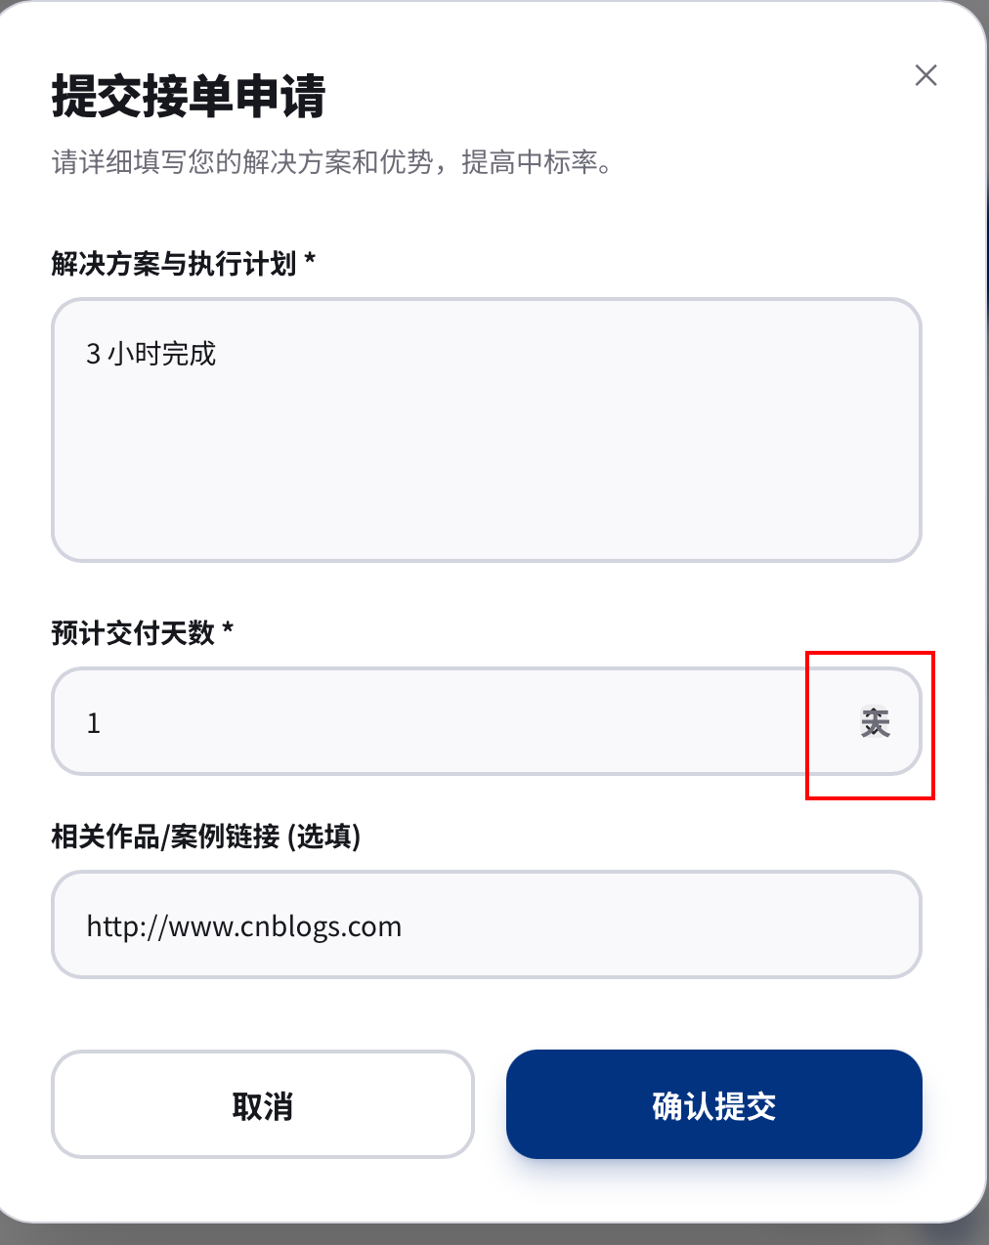 | colin | 未修复
10 | 需求迭代 | 接单吧：培训进阶 | 数据是假数据 开始学习、下载资料、徽章等点了没有响应 |  | colin | 未修复
11 | 需求迭代 | 接单吧：个人中心 | 在其它地方点编辑个人信息是进个人中心 在个人中心点这个编辑个人信息会出编辑表单，这个体验很奇怪 |  | colin | 未修复
12 | 需求迭代 | 发单方门户：工作台 | 1、设置按钮没用可以不要 2、查看进行中的项目、审计日志未实现 3、OPC 推荐要么控制数量，要么可以左右拖动 4、邀请接单功能未实现 5、页面上的各种数据应该从与我相关的数据统计， 现在都是假数据 6、搜索框没有搜索
13 | BUG类 | 发单方门户：工作台 | 1、需求不能进详情 2、需求过滤状态不够用，是否要加草稿、审核中等 3、需求记录的状态不是中文，显示了状态码 4、需求进度跟踪状态过滤不正确
14 | 需求迭代 | 发单方门户：OPC 人才库 | 1、Header没有跟随工作台一起修改， 上面的用户不是当前登录用户 2、新注册的用户没有显示
15 | 需求迭代 | 接单吧：话题广场 | 1、话题广场后面的动态、热榜、活动没有用 2、话题没有详情页 3、点赞计数更新慢，计数也有问题，都出现负数了
16 | BUG类 | 管理后台：需求管理 | 1、需求列表不能看需求详情 2、预算不正确
17 | BUG类 | 接单吧：订单详情 | 1、上传的参考资料不存在
18 | BUG类 | 发单方门户：需求管理 | 1、有人抢单，系统没有任何提示 2、有人抢单后，订单详情页面白屏了
19
20
21
22
23
24
25
26
27
28
29
30
31
32
33
34
35
36

